機能と実装状況
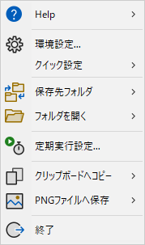
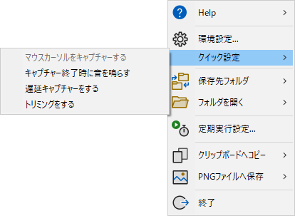
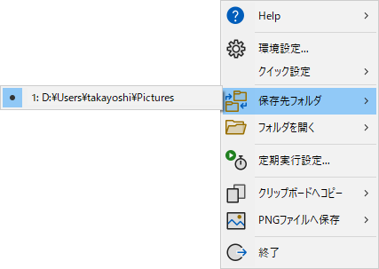
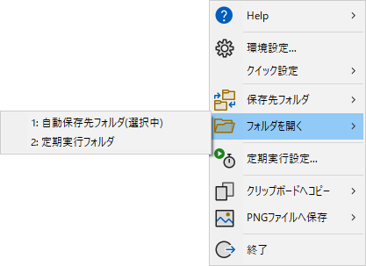
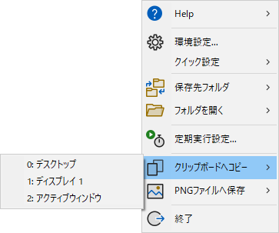
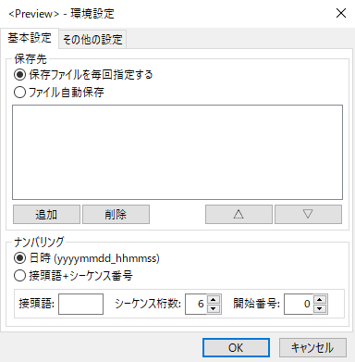
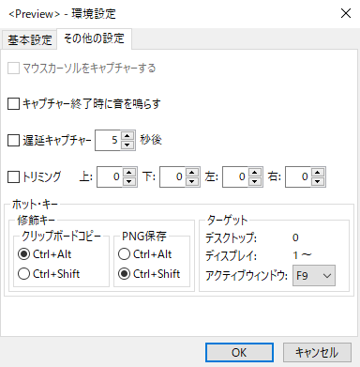
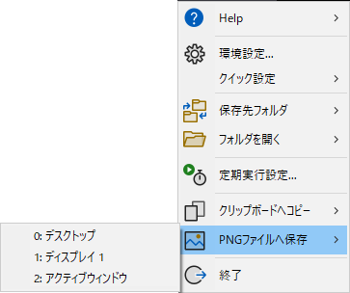
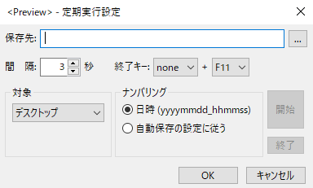
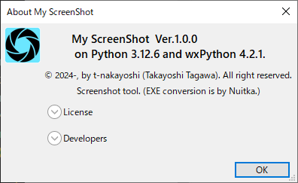
■機能
 | 1. 機能 |  |  |  |  |  |  | 2. メニュー
 |  | # | 項目 |  | 状態 | 単体試験 | 確認内容
 |  | 1 | HELP | HELPを表示... | 未実装 | 未
 |  |  |  | バージョン情報... | 実装済み | ○ | 表示内容
 |  | 2 | 環境設定... |  | 実装済み | ○ | 設定値のコントロールへの表示 コントロールの状態取得
 |  | 3 | クイック設定 | マウスカーソルキャプチャーを有効 | 実装済み | － | Windowsではmssの機能は動作しないので、コントロールは無効に設定する
 |  |  |  | キャプチャー終了時に音を鳴らす | 実装済み | ○
 |  |  |  | 遅延キャプチャーを有効 | 実装済み | ○
 |  |  |  | トリミングを有効 | 実装済み | ○ | 状態の切り替え，設定ダイアログでの反映
 |  | 4 | 保存先フォルダ |  | 実装済み | ○ | フォルダの切り替え，設定ダイアログでの反映
 |  | 5 | フォルダを開く |  | 実装済み | ○ | エクスプローラーで開く
 |  | 6 | 定期実行設定... |  | 実装済み | ○ | 周期、ファイル名
 |  | 7 | クリップボードへコピー | 0: デスクトップ | 実装済み | ○ | メニューおよびホット・キーでの操作
 |  |  |  | 1: ディスプレイ 1～ | 実装済み | ○ | メニューおよびホット・キーでの操作
 |  |  |  | n: アクティブウィンドウ | 実装済み | ○ | メニューおよびホット・キーでの操作
 |  | 8 | PNGファイルへ保存 | 0: デスクトップ | 実装済み | ○ | メニューおよびホット・キーでの操作
 |  |  |  | 1: ディスプレイ 1～ | 実装済み | ○ | メニューおよびホット・キーでの操作
 |  |  |  | n: アクティブウィンドウ | 実装済み | ○ | メニューおよびホット・キーでの操作
 |  | 9 | 終了 |  | 実装済み | ○ | アプリケーションの終了

 |  | ★ | 連番をキャプチャー時に検索しているので遅くなる（内部にメモりたい）
 |  |  | 保存フォルダが変更されたら再検索
 |  | ★ | ログファイル（デバッグ用）

 | 2. メニュー

設定項目（プロパティ）
■設定項目（主プロパティ）
 | 1) 環境設定（SettingsDialog）
 |  | # | 大項目 | 中項目 | 小項目 | class名 | 備考 | ID | プロパティ(型)
 |  | 1 | 基本設定 | 保存設定 | 保存ファイル名を毎回指定する | radio_btn_inquire_allways | RB_GROUP |  | auto_save (bool)
 |  |  |  |  | ファイル自動保存 | radio_btn_auto_save |  |  | auto_save (bool)
 |  |  |  |  | 保存先リスト | check_list_box_auto_save_folders |  |  | save_folders (list[str]), save_folder_index (int)
 |  |  |  |  | ナンバリング | radio_btn_numbering_datetime | RB_GROUP |  | numbering (int)
 |  |  |  |  |  | radio_btn_nubering_prefix_sequence
 |  |  |  |  | 接頭語 | text_ctrl_prefix |  |  | prefix (str)
 |  |  |  |  | シーケンス桁数 | spin_ctrl_sequence_digits | 1～6 |  | sequence_digits (int)
 |  |  |  |  | 開始番号 | spin_ctrl_sequence_begin | 0～100 |  | sequence_begin (int)

 |  | 2 | その他の設定 | マウスカーソルをキャプチャする |  | checkbox_capture_mcursor |  |  | capture_mcursor (bool)
 |  |  |  | キャプチャ終了時に音を鳴らす |  | checkbox_sound_on_capture |  |  | sound_on_capture (bool)

 |  |  |  | 遅延キャプチャ | 有効 | checkbox_delayed_capture |  |  | delayed_capture (bool)
 |  |  |  |  | 遅延時間 | spin_ctrl_delayed_time | 1～600(秒) |  | delayed_time (int)

 |  |  |  | トリミング | 有効 | checkbox_trimming |  |  | trimming (bool)
 |  |  |  |  | 上 | spin_ctrl_trimming_top | 0～100 |  | trimming_size (list[int])
 |  |  |  |  | 下 | spin_ctrl_trimming_bottom | 0～100
 |  |  |  |  | 左 | spin_ctrl_trimming_left | 0～100
 |  |  |  |  | 右 | spin_ctrl_trimming_right | 0～100

 |  |  |  | ホット・キー | クリップボードへコピー | radio_btn_hotkey_bmp_ctrl_alt | RB_GROUP | 1001 | hotkey_clipboard (int)
 |  |  |  |  |  | radio_btn_hotkey_bmp_ctrl_shift |  | 1002
 |  |  |  |  | PNGへ保存 | radio_btn_hotkey_png_ctrl_alt | RB_GROUP | 1011 | hotkey_imagefile (int)
 |  |  |  |  |  | radio_btn_hotkey_png_ctrl_shift |  | 1012
 |  |  |  |  | アクティブウィンドウ | choice_hotkey_active_window | "F1"～"F12" |  | hotkey_activewin (int)

 | 2) 定期実行設定（PeriodicDialog）
 |  | # | 大項目 | 中項目 | 小項目 | class名 | 備考 |  | プロパティ(型)
 |  | 1 | 保存先 |  |  | text_ctrl_periodic_folder |  |  | periodic_save_folder (str)

 |  | 2 | 間隔 |  |  | spin_ctrl_periodic_interval | 1～3600(秒) |  | periodic_interval (int)

 |  | 3 | 終了キー |  | 修飾キー | choice_periodic_stopkey_modifire | none,shift,ctrl,alt |  | periodic_stop_modifier (int)
 |  |  |  |  | 終了Fキー | choice_periodic_stop_fkey | "F1"～"F12" |  | periodic_stop_fkey (int)

 |  | 4 | 対象 |  | デスクトップ | choice_periodic_capture_target | 0 |  | periodic_target (int)
 |  |  |  |  | ディスプレイｎ |  | 1～ｎ
 |  |  |  |  | アクティブウィンドウ |  | -1

 |  | 5 | ナンバリング |  |  | radio_btn_periodic_numbering_datetime | RB_GROUP |  | periodic_numbering (int)
 |  |  |  |  |  | radio_btn_periodic_numbering_autosave

■その他のプロパティ
 |  | # | 分類 | 項目 | プロパティ名(型)
 |  | 1 | 環境 | ディスプレイ数 | display (int) | ※起動時に取得する。ディスプレイの状態が変化した（数、位置）場合は、アプリを起動し直す必要がある。
 |  |  |  | 遅延時間(ミリ秒変換値) | delayed_time_ms (int)
 |  |  |  | 定期実行状態 | periodic_capture (bool)
 |  |  |  | 定期実行間隔(ミリ秒変換値) | periodic_interval_ms (int)

■設定ファイル
 | [config.ini]
[basic]
auto_save = True
numbering = 0
prefix = SS
sequence_digits = 6
sequence_begin = 0
save_folder_index = 0
folder1 = C:\Users\u1601\Pictures
[other]
mouse_cursor = False
sound_on_capture = False
[delayed_capture]
delayed_capture = False
delayed_time = 5
[trimming]
trimming = False
top = 0
bottom = 0
left = 0
right = 0
[hotkey]
clipboard = 0
imagefile = 1
activewin = 8
[periodic]
save_folder = C:\Users\u1601\Pictures
interval = 3
stop_modifier = 0
stop_fkey = 10
target = -1
numbering = 0

